Kart 09.06.14
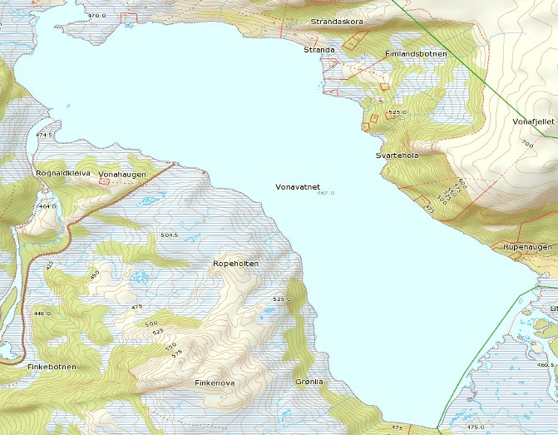

9 garn enkeltvis 2-8m (?) djupne.
64 røyr gj.sn 78,1 gr 40 aure gj.sn 75,0 gr

Kart 15.06.14
3 garn i lenke 4-15m (?) djupne. Lite fisk på det djupaste garnet

6 garn enkeltvis 4-10m (?) djupne.

304 røyr gj.sn 29,6 gr 46 aure gj.sn 65,2 gr

Kart 22.06.14
2 og 2 garn i lenke 3-15m (?) djupne. 206 røyr gj.sn 63,1 gr 48 aure gj.sn 62,5 gr

Kart 29.06.14
2 og 2 garn i lenke 3-15m (?) djupne. 233 røyr gj.sn 60,1 gr 7 aure gj.sn 85,7 gr

Kart 06.07.14
2 og 2 garn i lenke 6-20m (?) djupne. 104 røyr gj.sn 48,1 gr 10 aure gj.sn 60,0 gr

Kart 13.07.14
2 og 2 garn i lenke 1: 3-12m 2: 3-9m 3: 5-10m 4: 5-15m
5: 5-23m 98 røyr gj.sn 67,3 gr 13 aure gj.sn 46,2 gr

5

1

Kart 20.07
1
5

2 og 2 garn i lenke 3-12m djupne. 66 røyr gj.sn 62,3 gr
15 aure gj.sn 80,0 gr

Kart 10.08
5
1

2 og 2 garn i lenke 3-12m djupne. 30 røyr gj.sn 53,3 gr
22 aure gj.sn 54,5 gr

Kart 17.08
5

1

2 og 2 garn i lenke 5-16m djupne. 27 røyr gj.sn 59,3 gr
19 aure gj.sn 63,2 gr

Kart 24.08
5-6
9-10
5-20m djupne. Totalt 20 fisk

7-8
3-6m djupne. Totalt 51 fisk

Totalt 24.08.14: 128 røyr gj.sn 57,8 gr
57 aure gj.sn 56,1 gr Vasstemperatur 13 grader

1-2
3-4

5-15m djupne. Totalt 114 fisk

Kart 31.08
3-4
1,5-8m djupne. Totalt 74 fisk 2 og 2 garn i lenke
1-2
Totalt 31.08.14: 106 røyr gj.sn 62,3 gr
126 aure gj.sn 55,6 gr Vasstemperatur 12 grader

1,5-13m djupne. Totalt 158 fisk Kvart garn enkeltvis

10

5

Kart 07.09
2-4 m djupne. Totalt 44 fisk 2 og 2 garn i lenke
1-2
3-4
5

10

2-7m djupne. Totalt 99 fisk Garn 5-10 enkeltvis

Totalt 07.09.14: 98 røyr gj.sn 50,0 gr
45 aure gj.sn 48,9 gr Vasstemperatur 12 grader

Kart 14.09
Garn 1-4 2-14m djupne. Totalt 170 fisk 2 og 2 garn i lenke

Garn 5,6 1,5-4m djupne. Garn 7 3-8m Garn 8-10 3-12m Totalt 209 fisk Kvart garn enkeltvis

3-4
1-2
10

5

Totalt 14.09.14: 313 røyr gj.sn 60,1 gr
66 aure gj.sn 51,5 gr Vasstemperatur 14 grader

Kart 21.09
10
5
1-2
9
Garn 6-10 1,5-8m djupne. Totalt 394 fisk
3-4
8

Garn 7,8 1,5-3m djupne. Totalt 99 fisk

Totalt 21.09.14: 451 røyr gj.sn 53,7 gr
42 aure gj.sn 57,1 gr Vasstemperatur 10 grader

Kart 28.09
Garn 1-4 2-3m djupne. Totalt 214 fisk 2 og 2 garn i lenke

Garn 5-10 2-8m djupne Totalt 492 fisk Kvart garn enkeltvis
10
5

5

Totalt 28.09.14: 666 røyr gj.sn 62,5 gr
40 aure gj.sn 59 gr Vasstemperatur 9 grader

Kart 05.10
Totalt 05.10.14: 60 røyr gj.sn 60 gr
40 aure gj.sn 55 gr Vasstemperatur 9 grader

1,5-11m djupne. Totalt 158 fisk Kvart garn enkeltvis

5

Kart 12.10
Totalt 05.10.14: 365 røyr gj.sn 55,3 gr
62 aure gj.sn 71 gr Garna sett på dei kjende gyteplassane. Vasstemperatur 8 grader

5

